Hình TC21 - Kiểm tra CPU khi ch
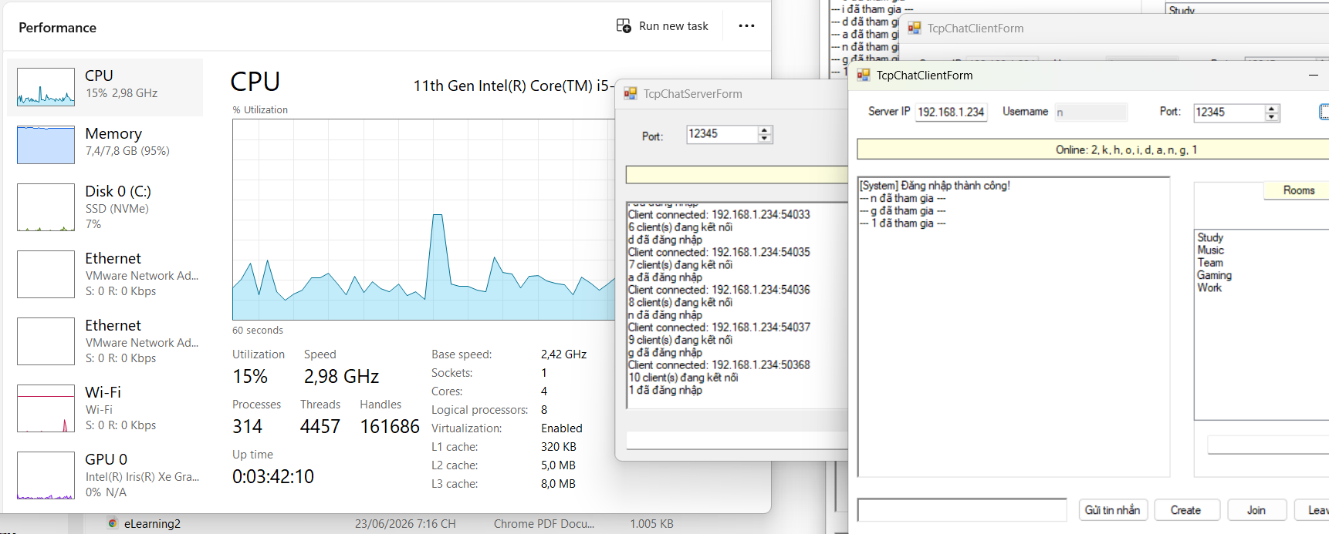
Hình TC21 - Kiểm tra CPU khi chạy nhiều clients

Hình TC22 - Kiểm tra RAM khi ch
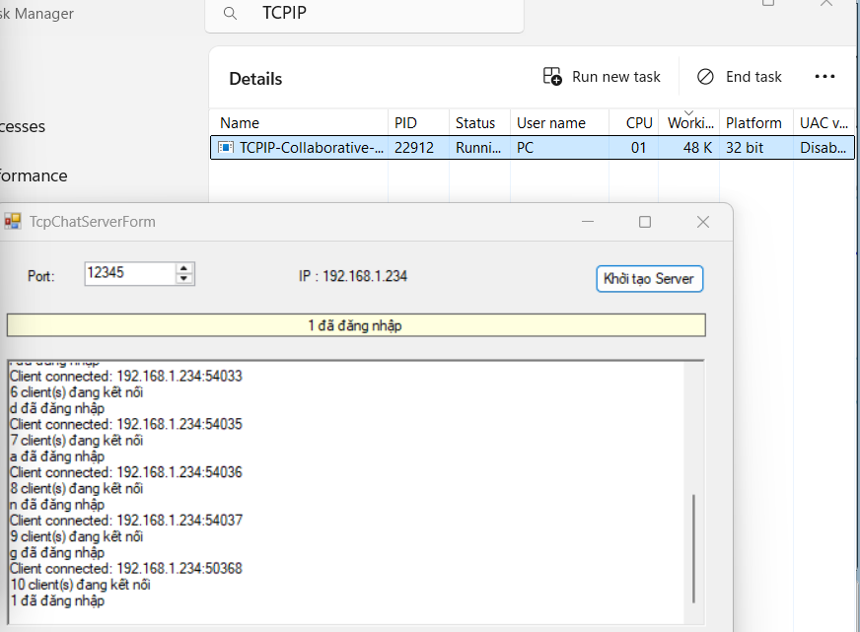
Hình TC22 - Kiểm tra RAM khi chạy nhiều clients

Trước khi connect 10 clients vào server

Sau khi connect 10 clients vào server

Hình TC20 - Connect 10 Clients
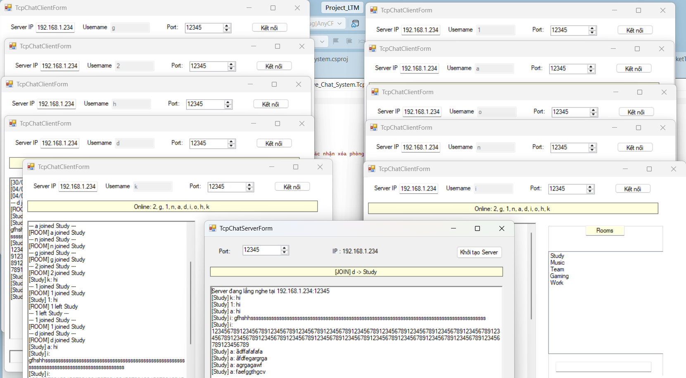
Hình TC20 - Connect 10 Clients

Hình TC19 - Connect 5 Clients
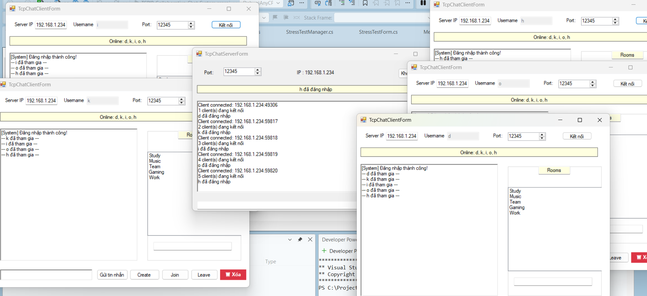
Hình TC19 - Connect 5 Clients

Hình TC18 - Đồng bộ message
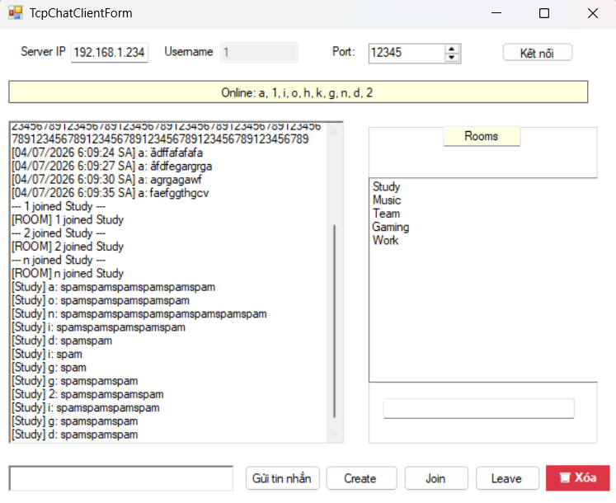
Hình TC18 - Đồng bộ message

Hình TC17 - Đồng bộ trạng thái
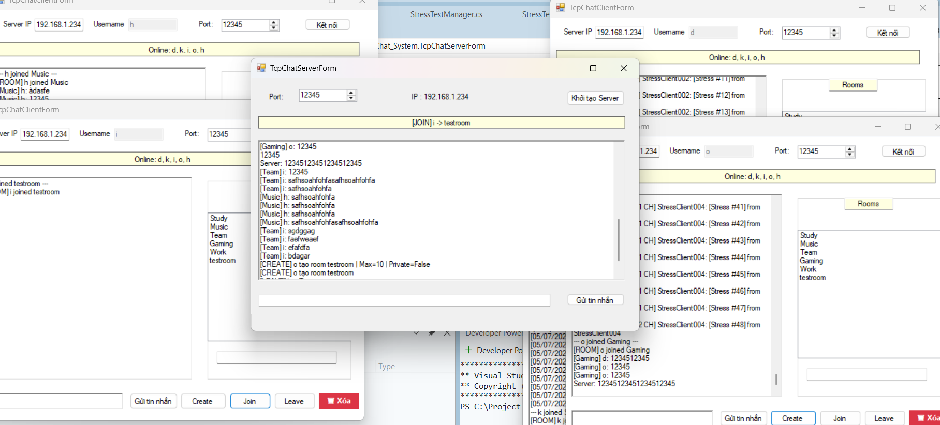
Hình TC17 - Đồng bộ trạng thái Room

Screenshots
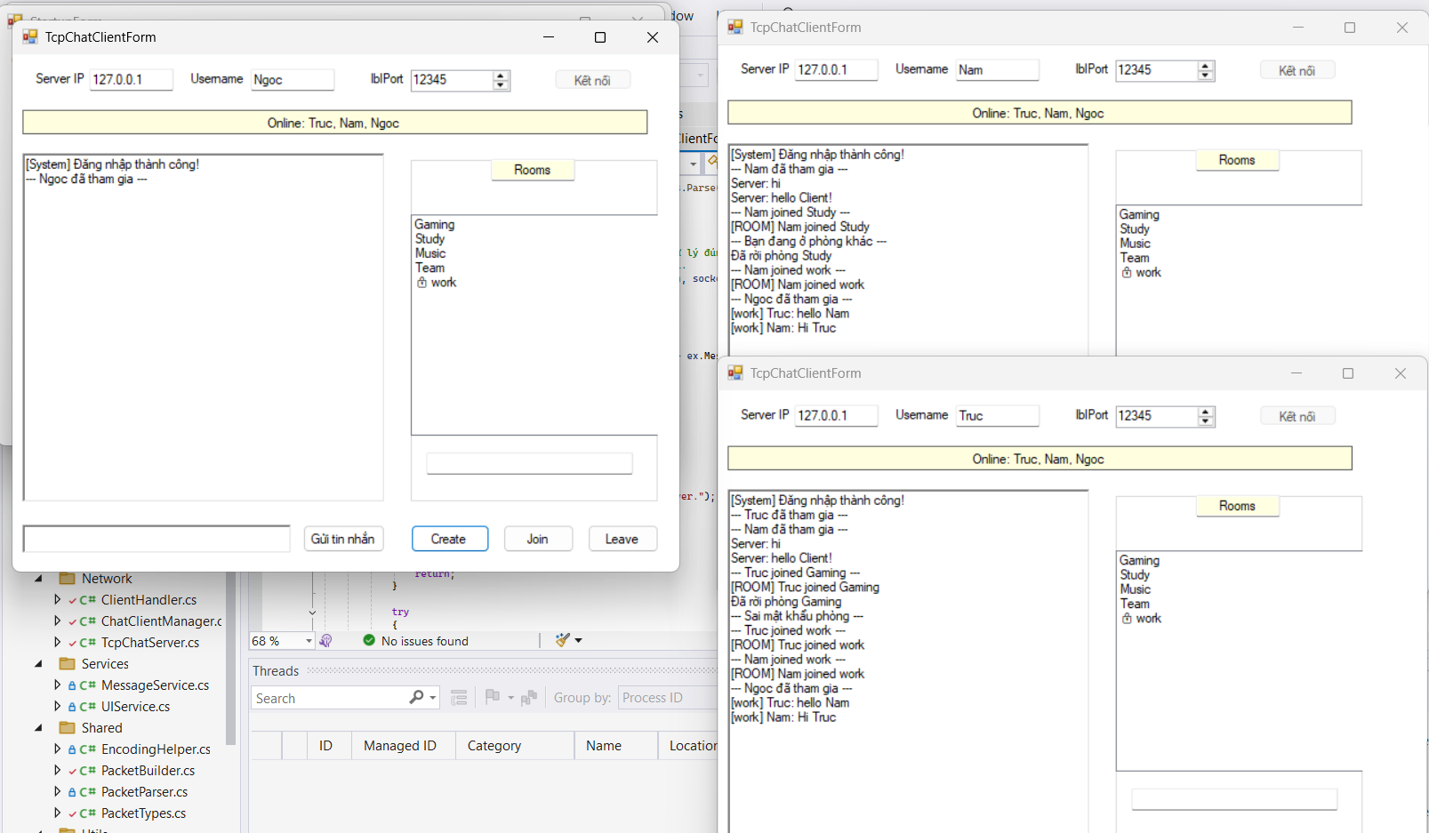
Hình TC01 - Khởi động Server |  | Hình TC02 - Kết nối Client tới Server
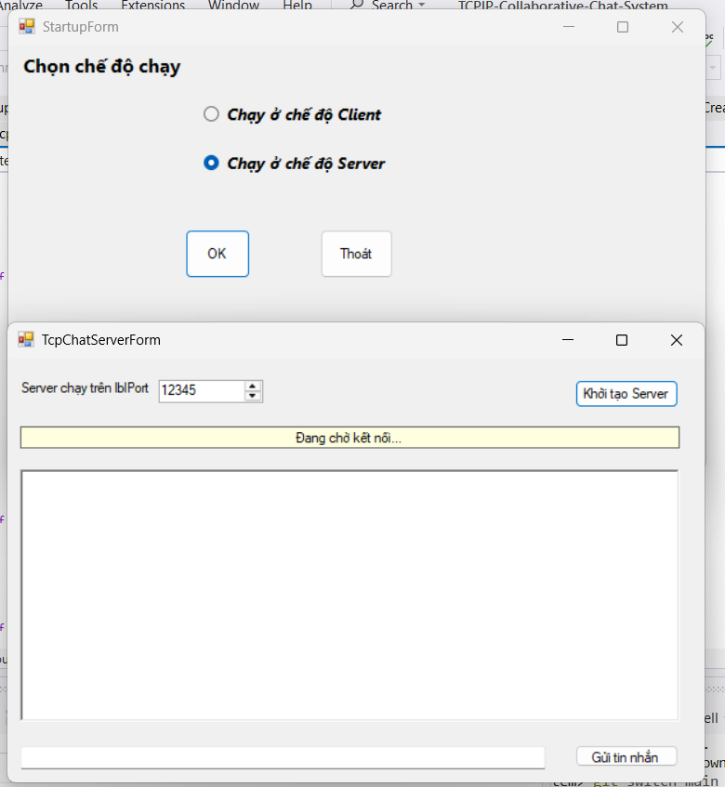
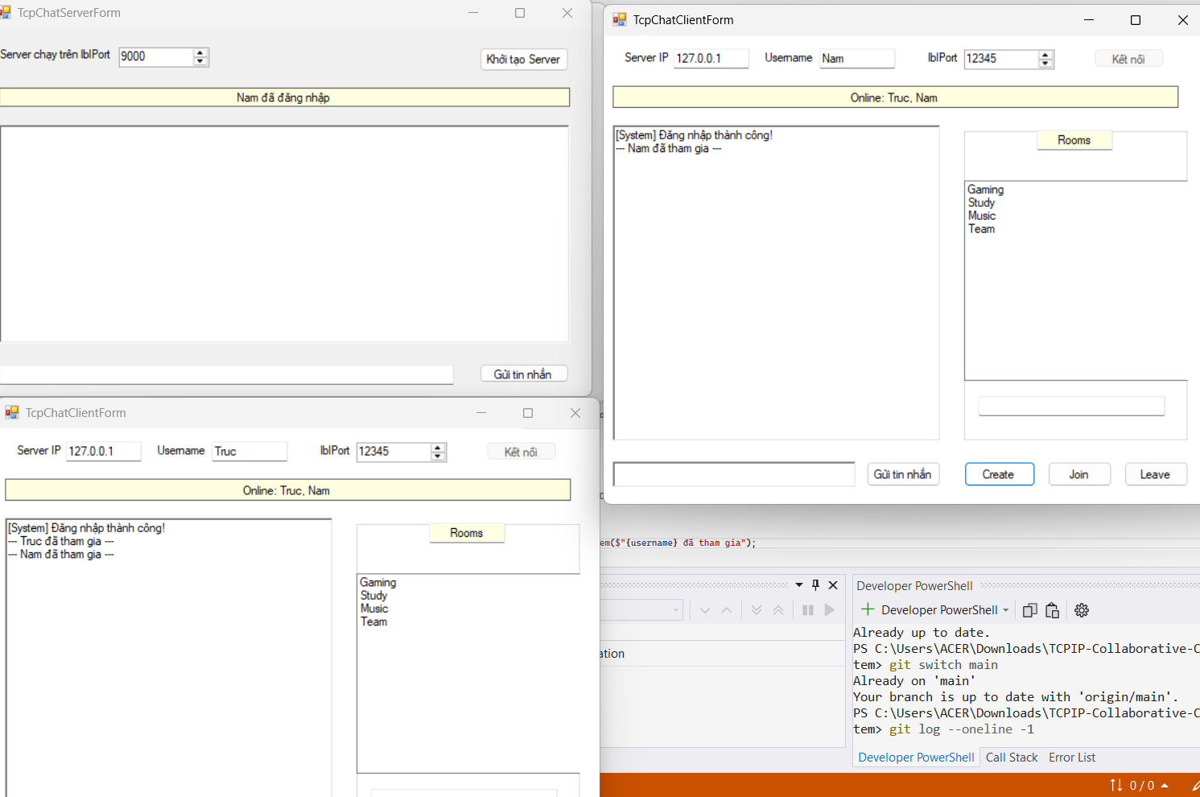

Hình TC04 - Chat thời gian thực giữa Client
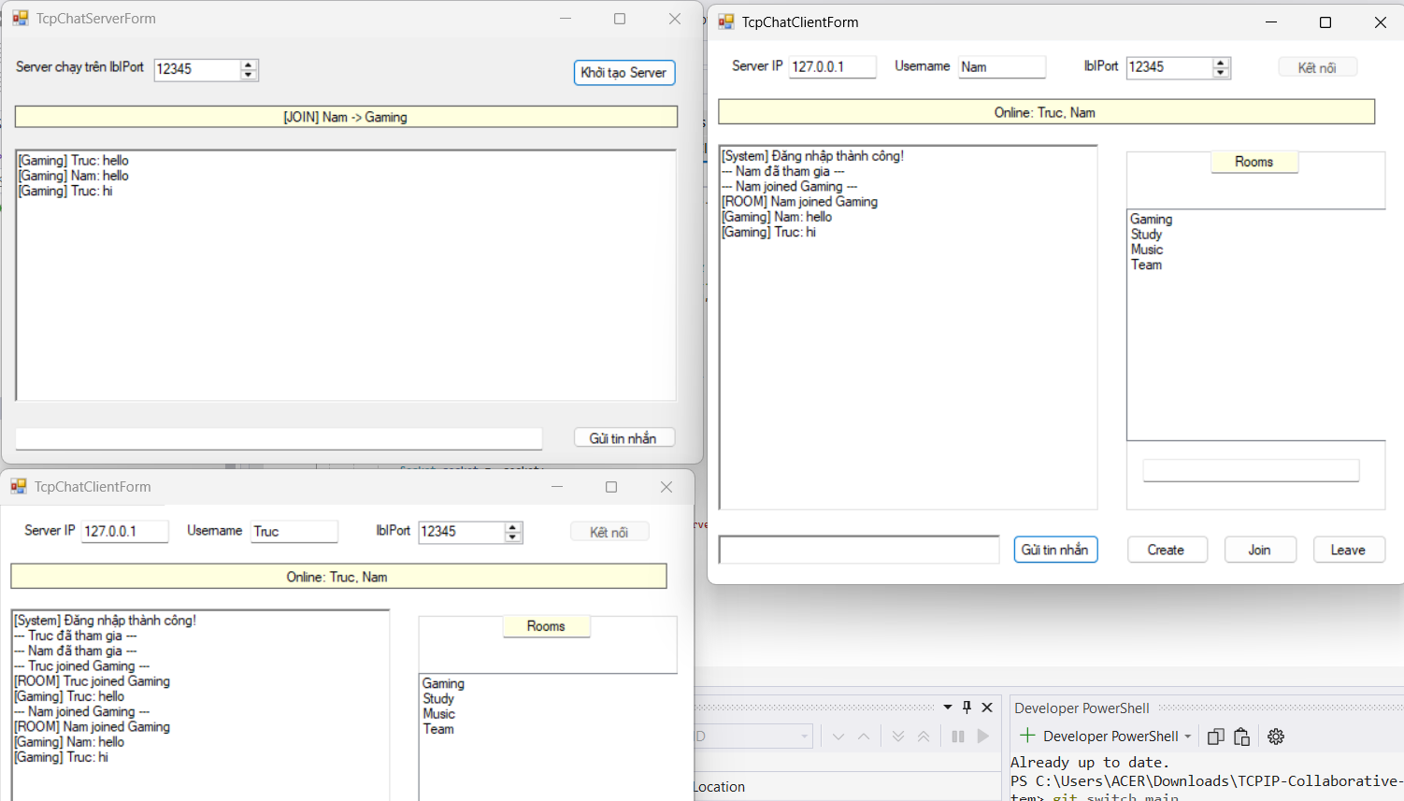

 | Hình TC05 - Danh sách người dùng trực tuyến
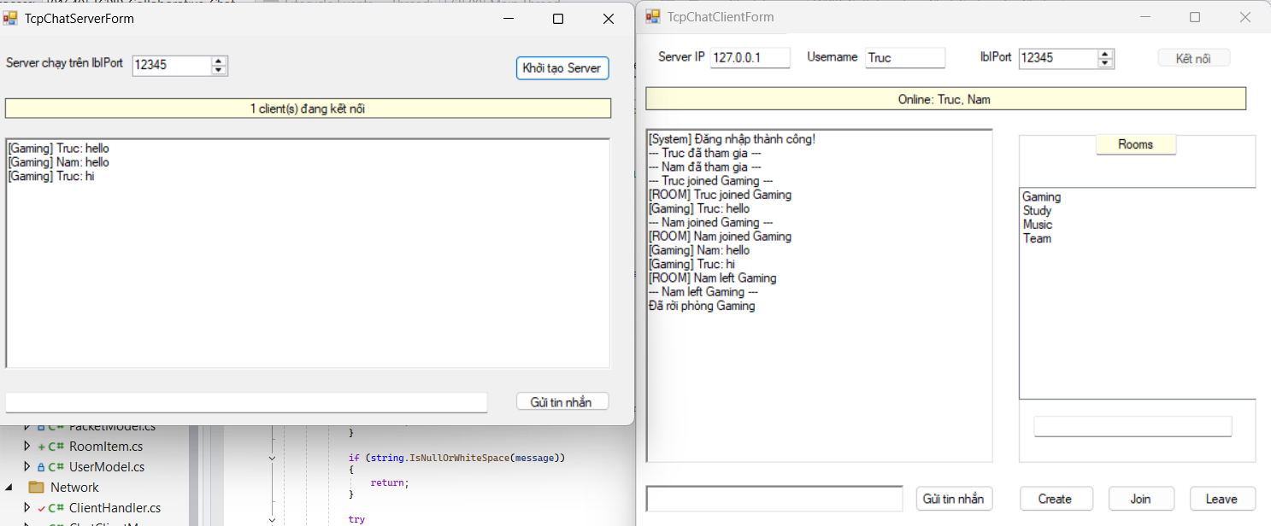

 | Hình TC06 - Gửi thông báo Broadcast
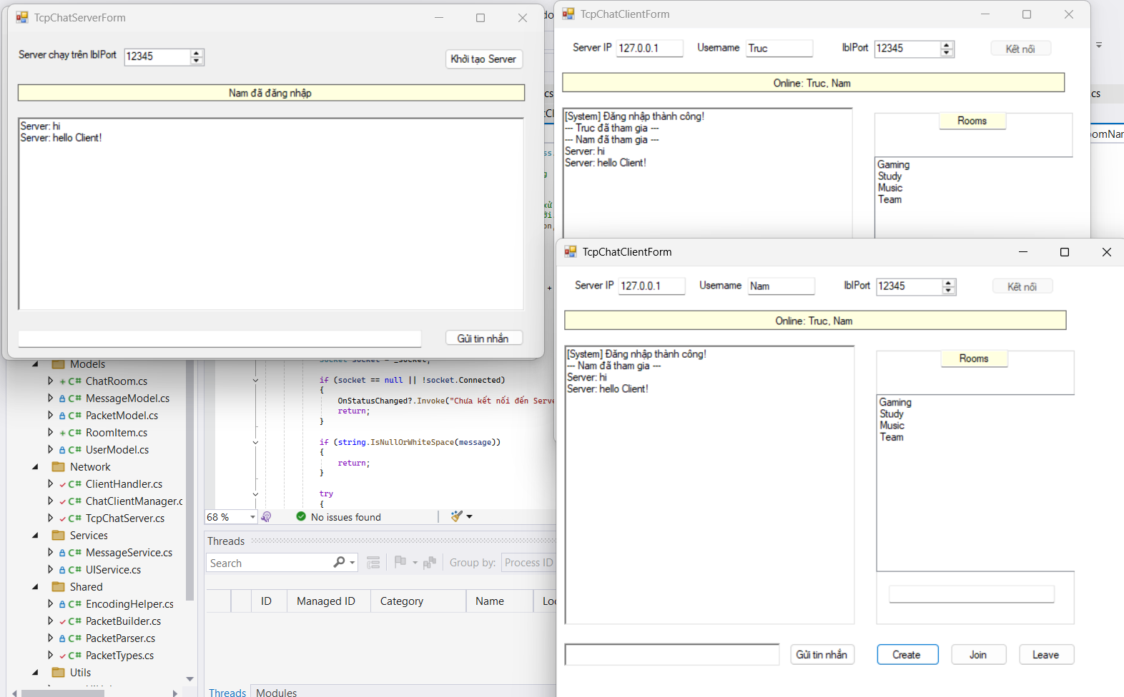

 | Hình TC07 - Tham gia phòng Chat
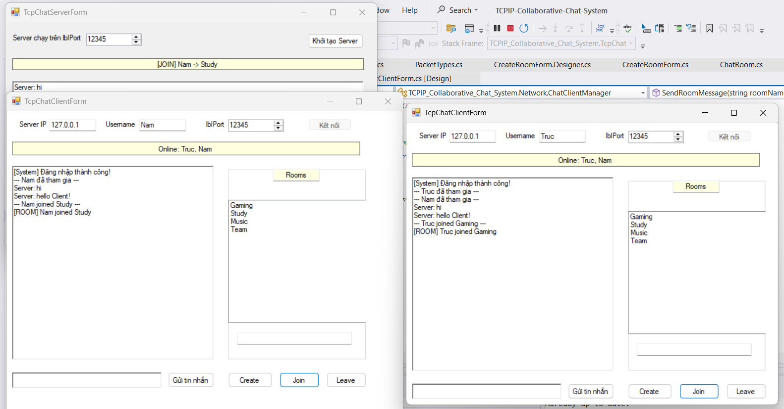

 | Hình TC09 - Tạo phòng Chat mới
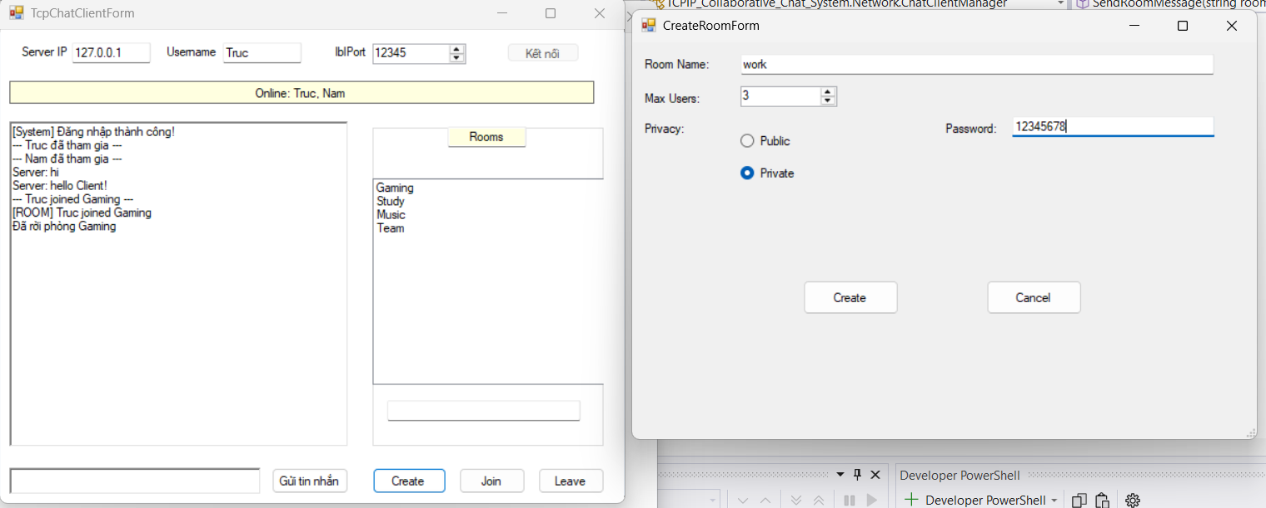
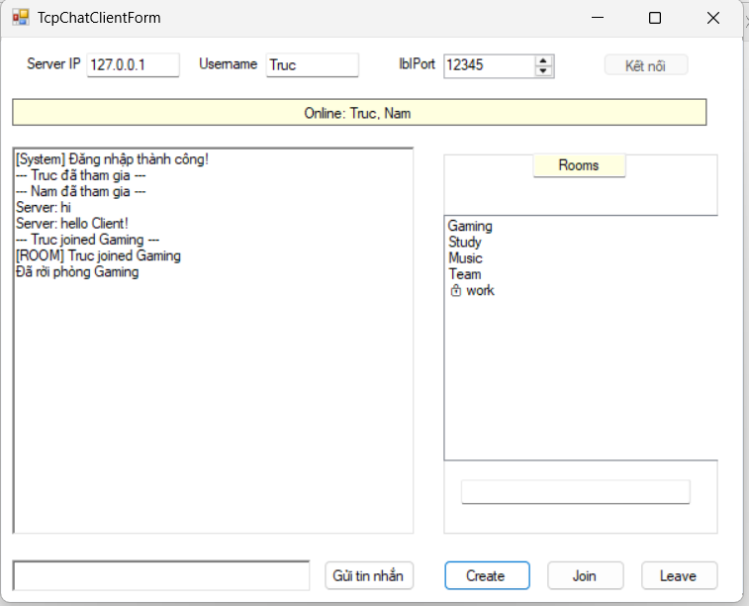

 | Hình TC10 - Trao đổi tin nhắn trong Room

